Create table shard key
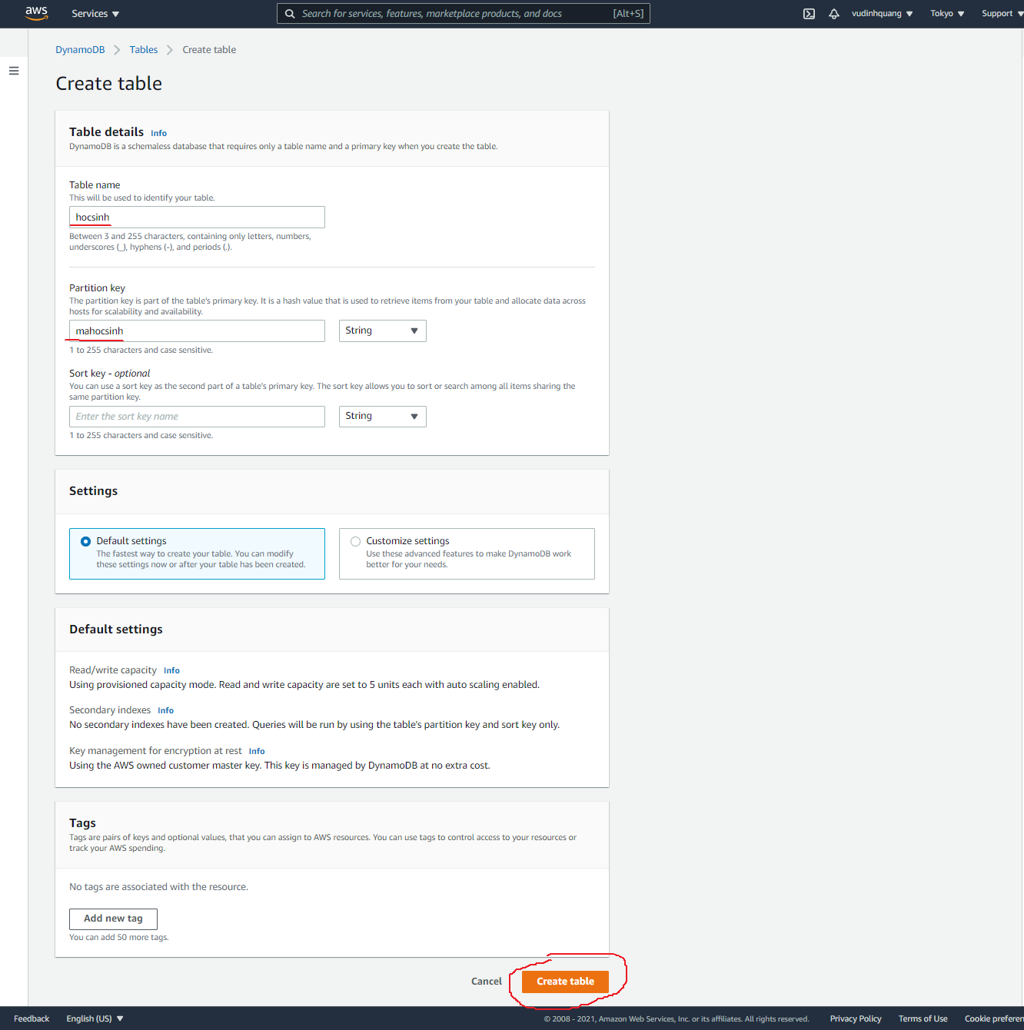
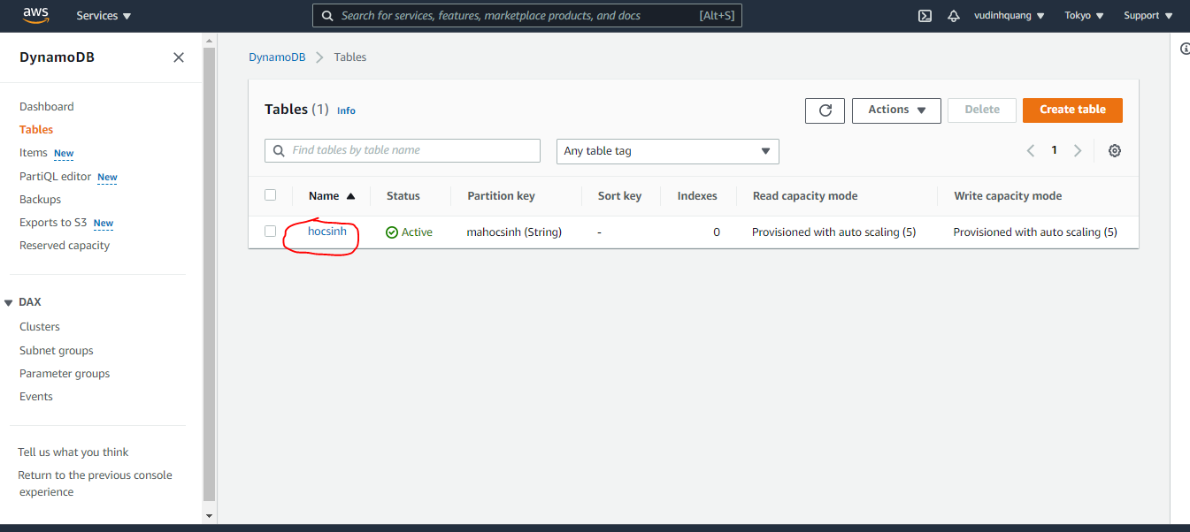
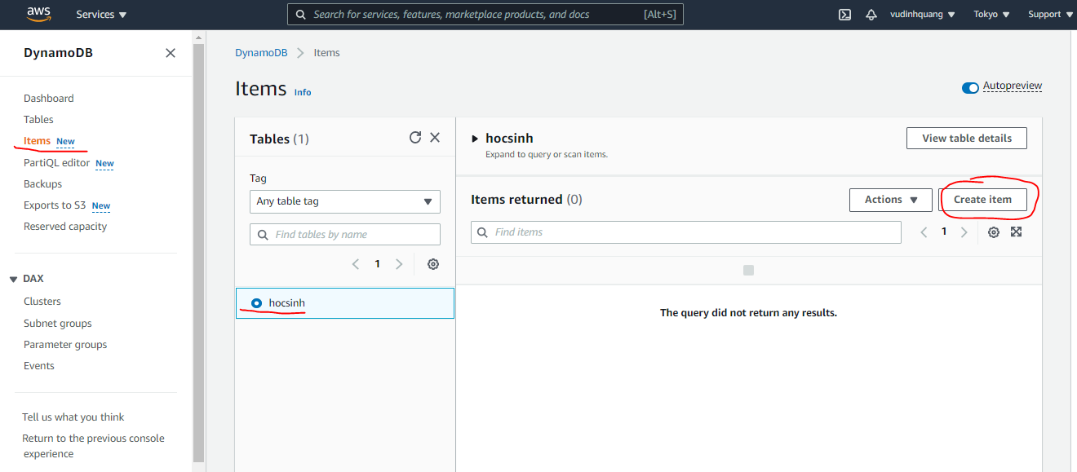
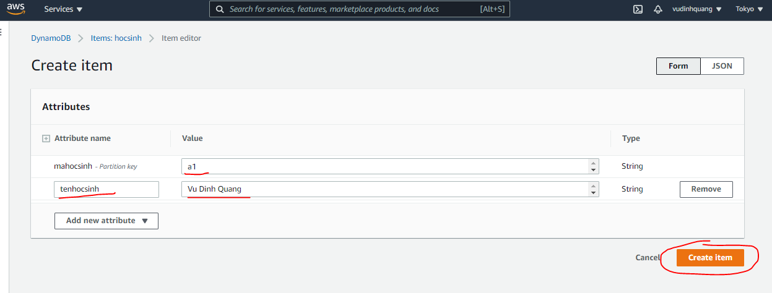
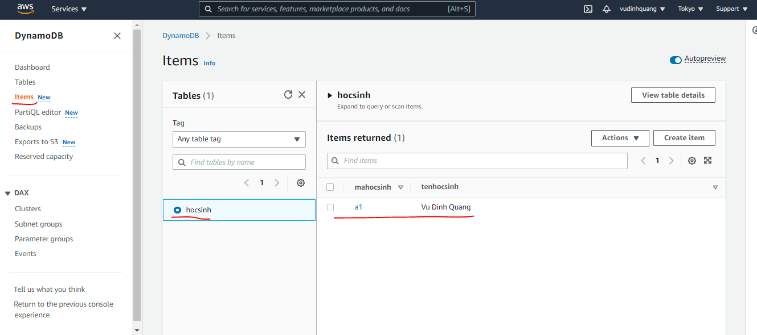
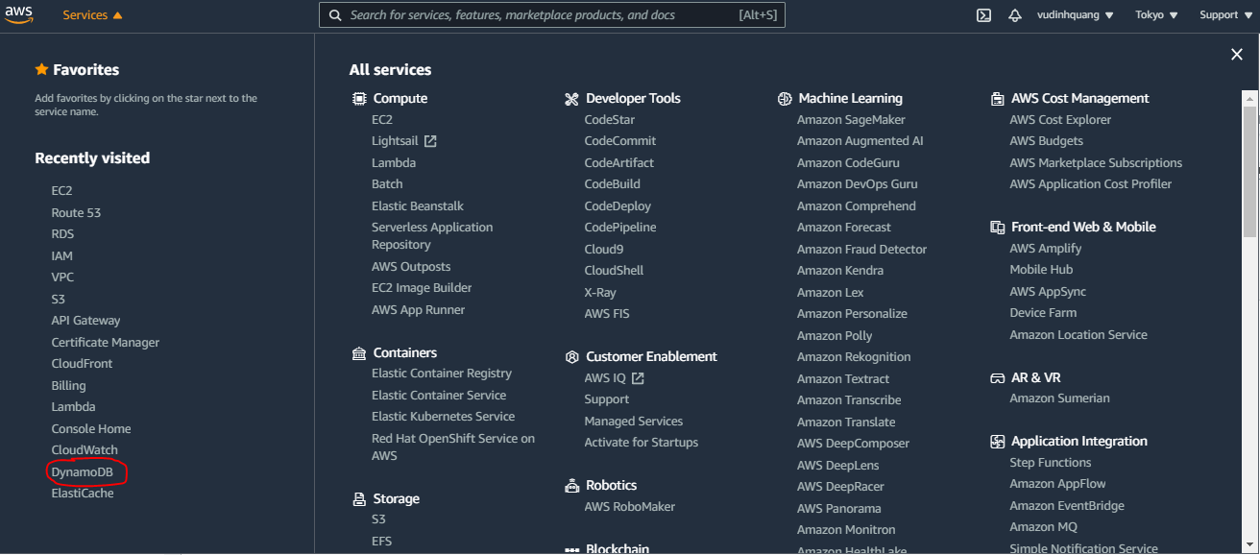

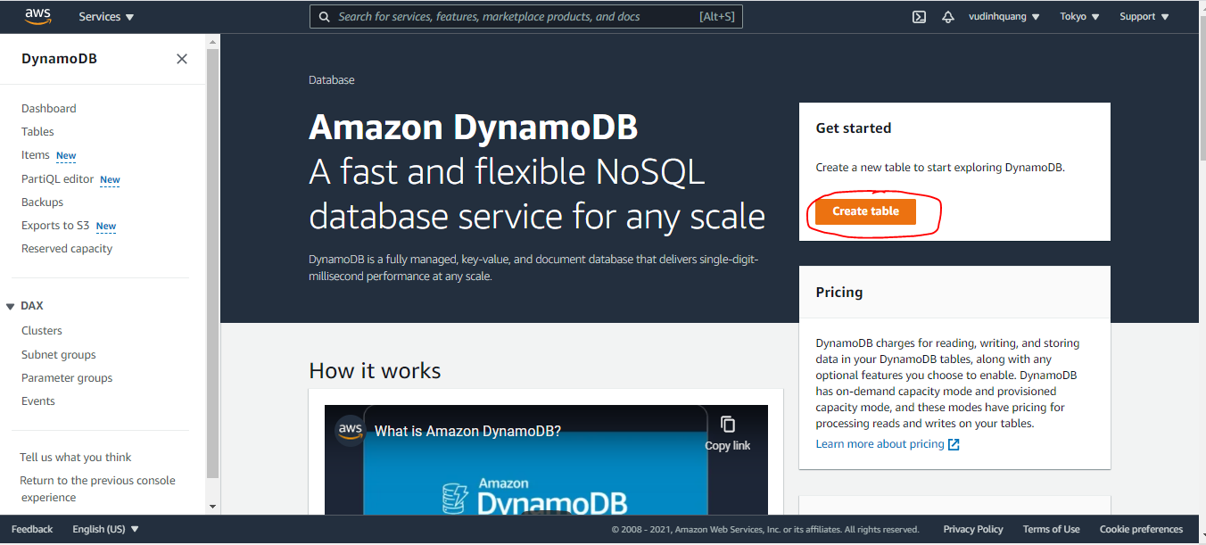

Partition key only

Delete table
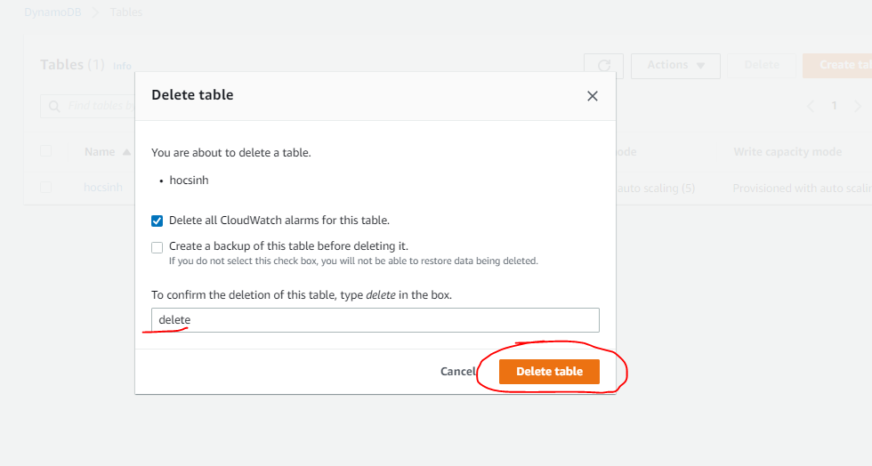

Create table range key
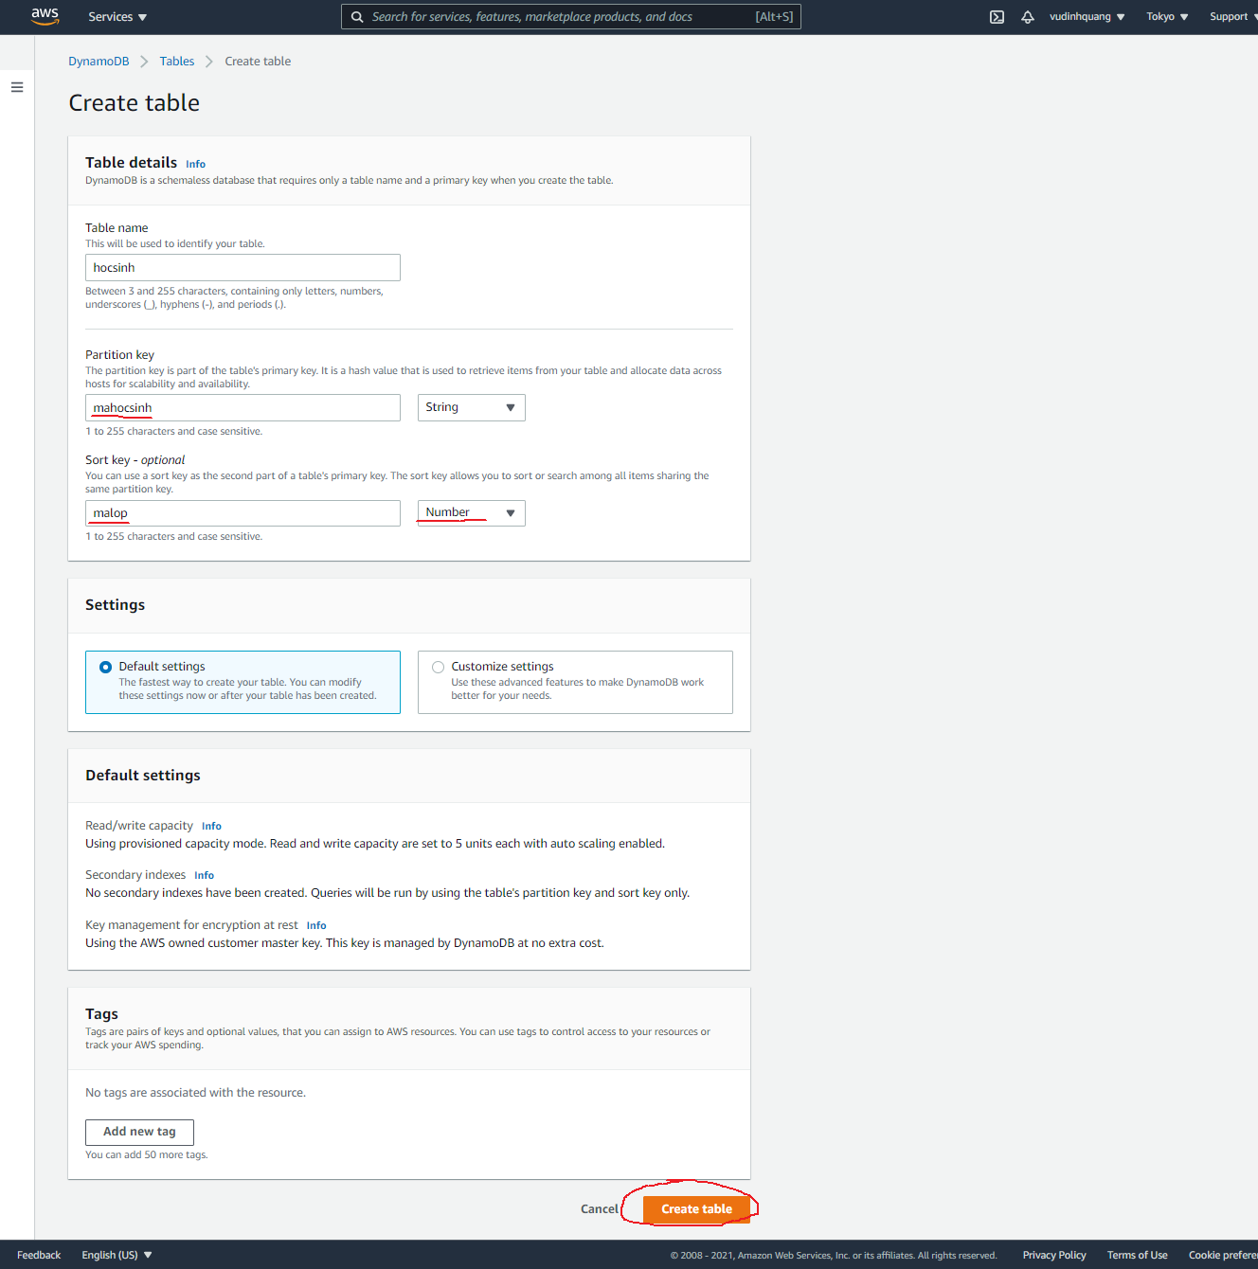
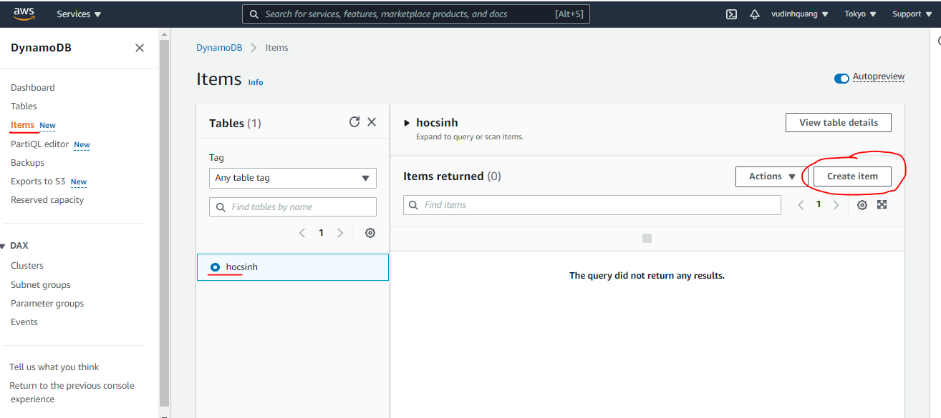
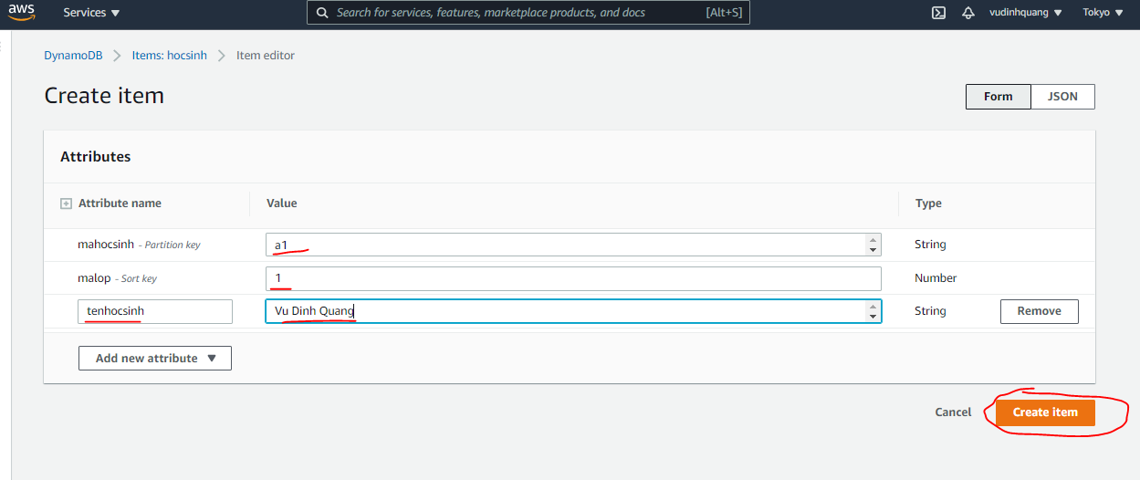
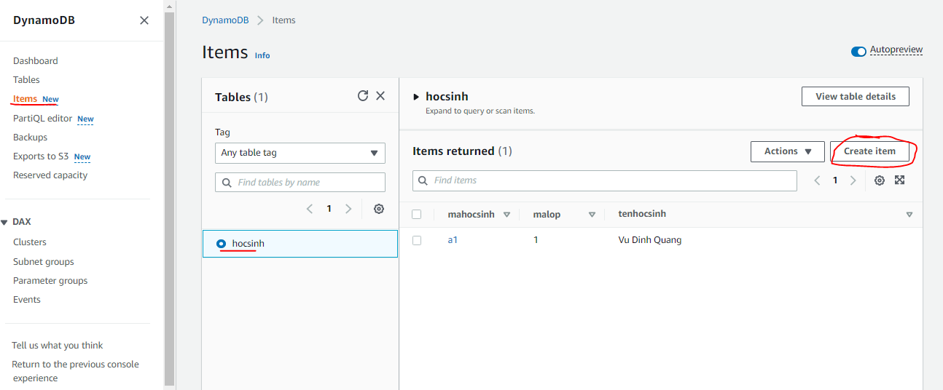
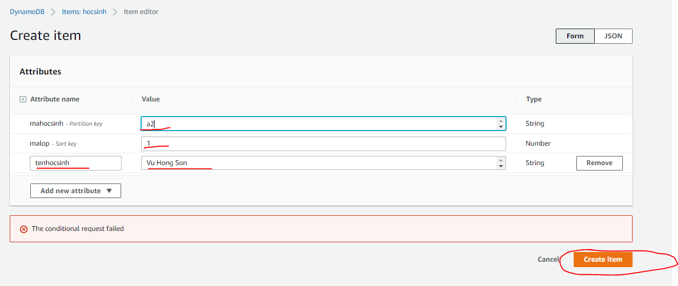
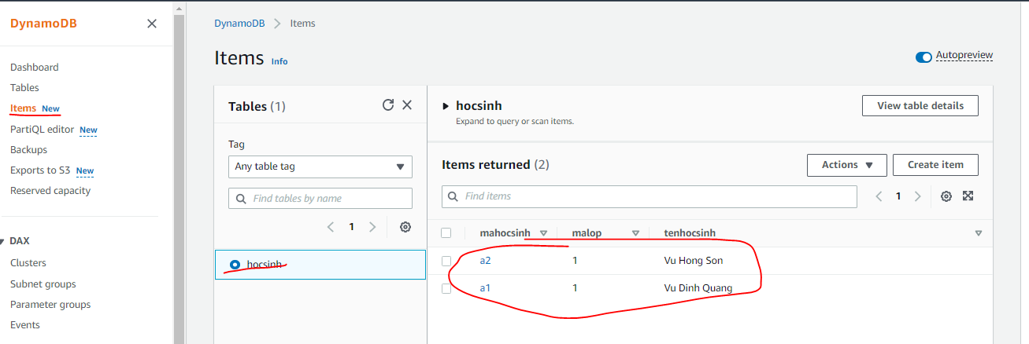
Partition key and sort key

Scan
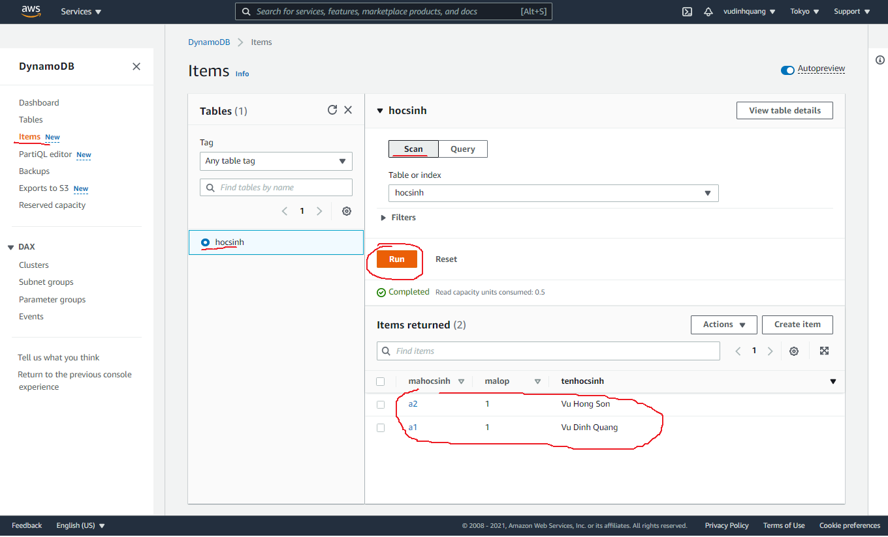

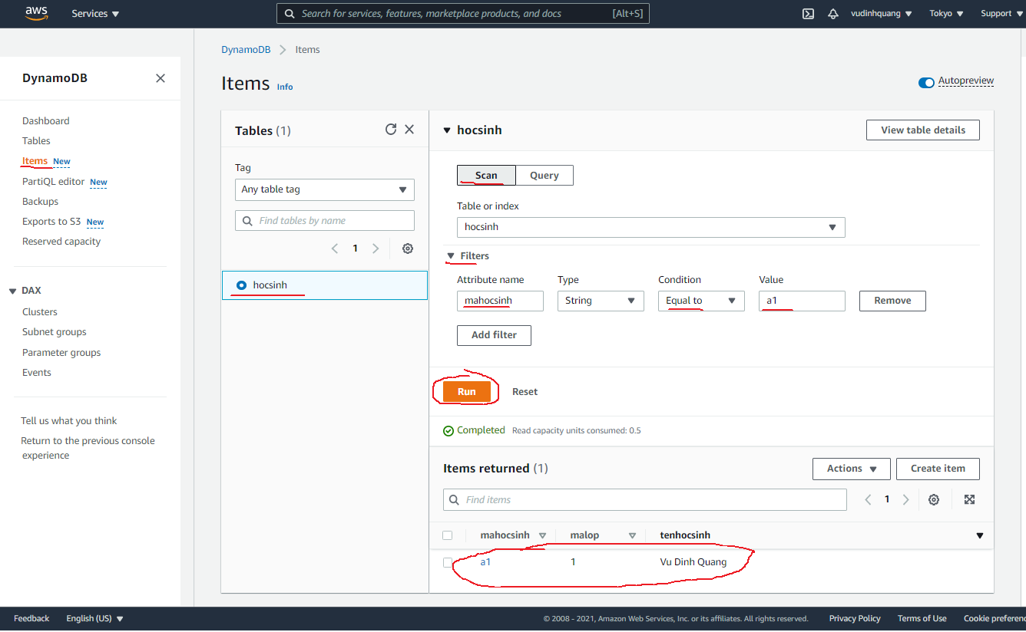

Query
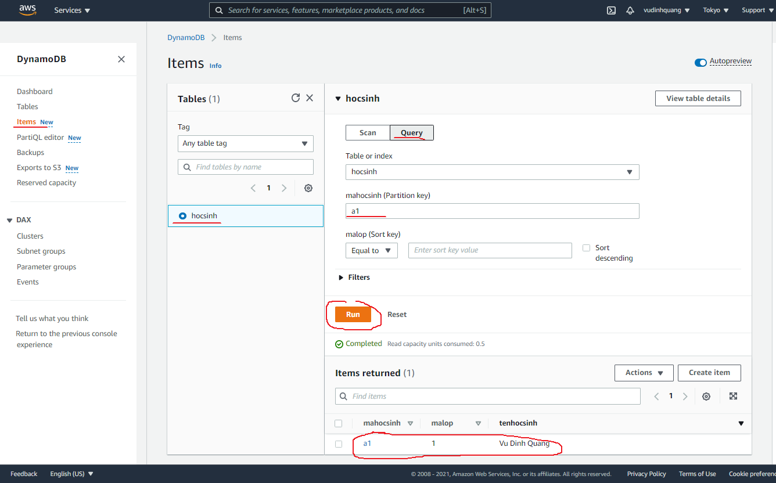
Khi query bắt buộc phải có điều kiện Partition key

Create User
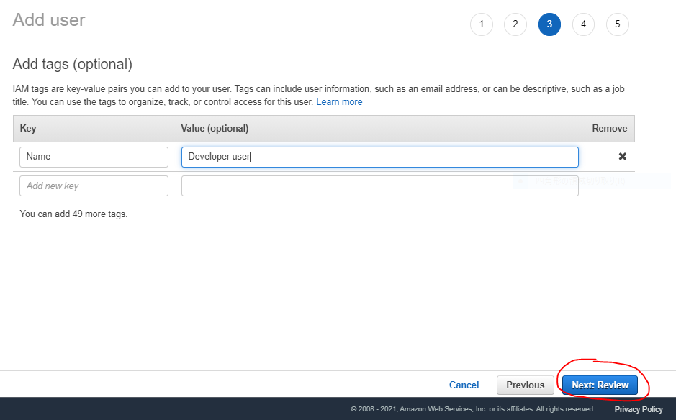
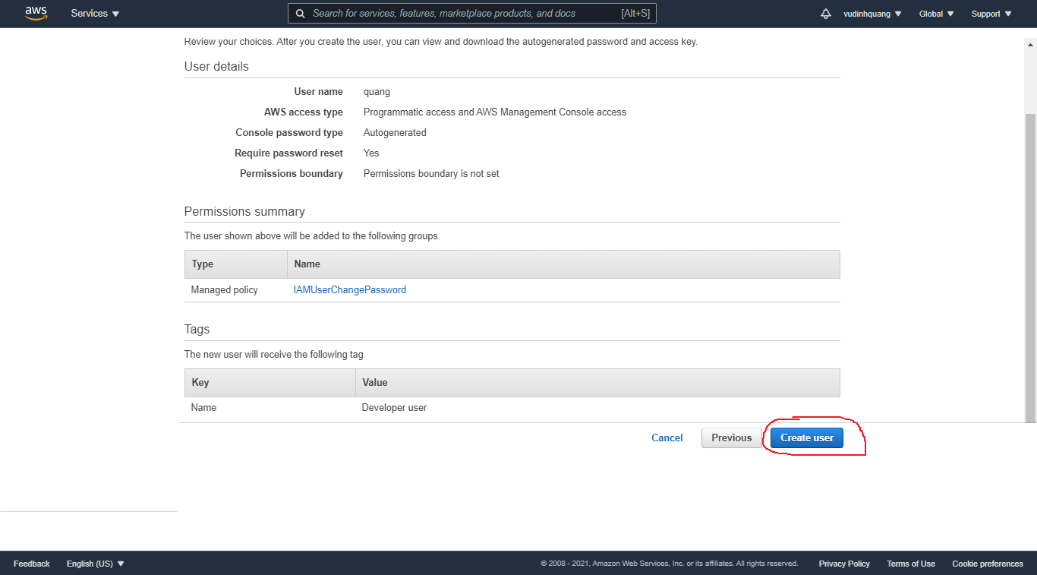
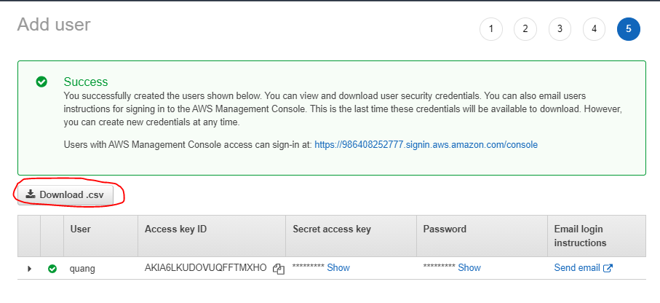
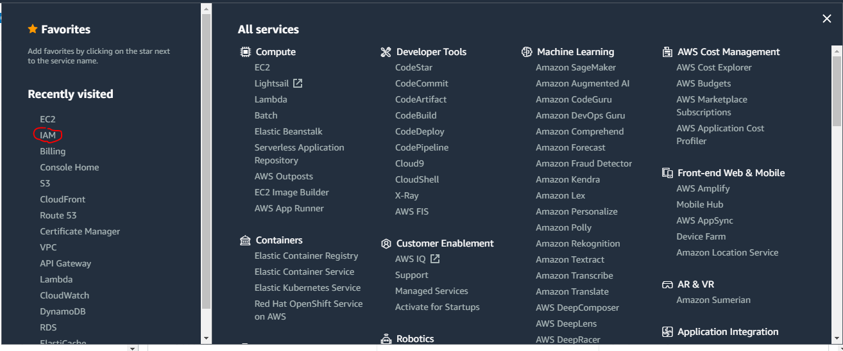

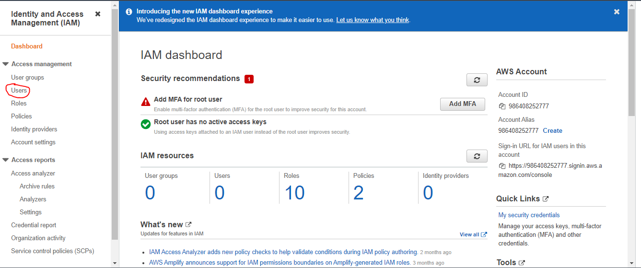

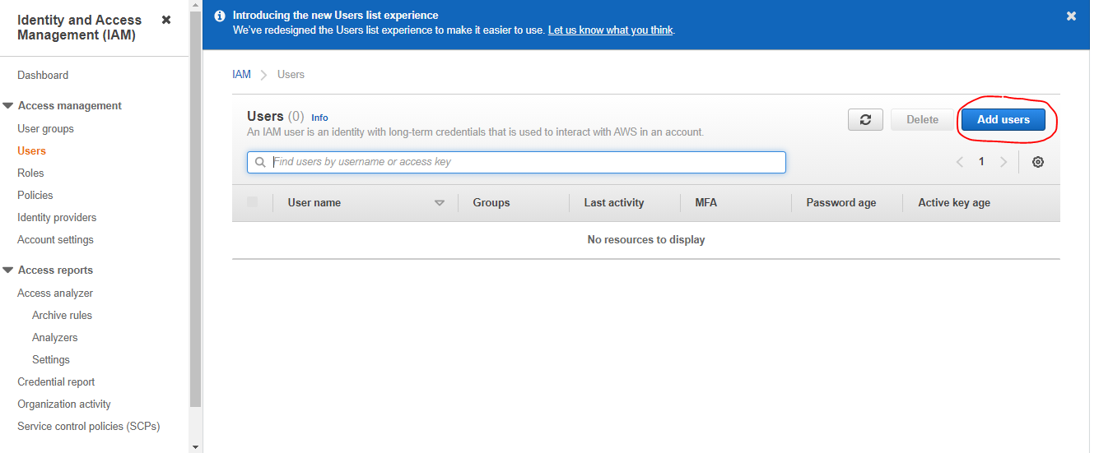

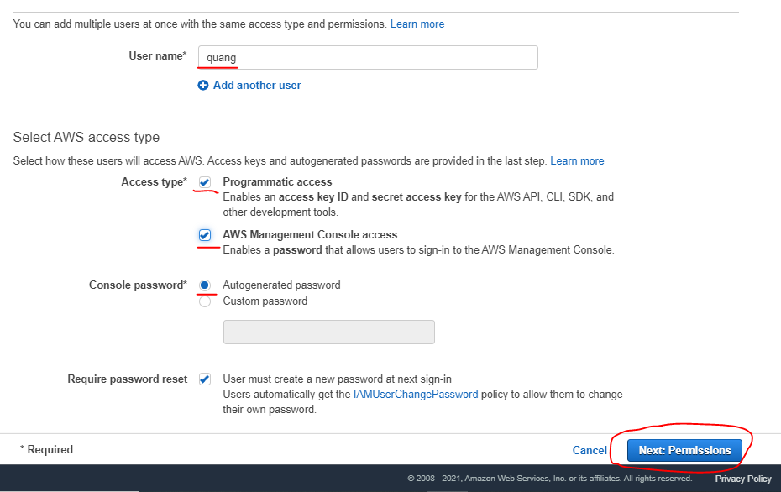

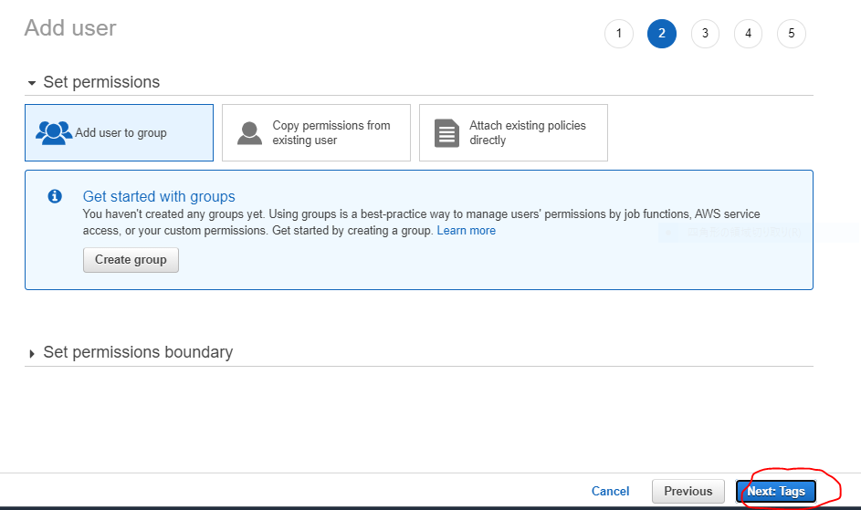

Chưa cần tạo group tức là user này được tạo ra chưa có quyền gì

Create Group
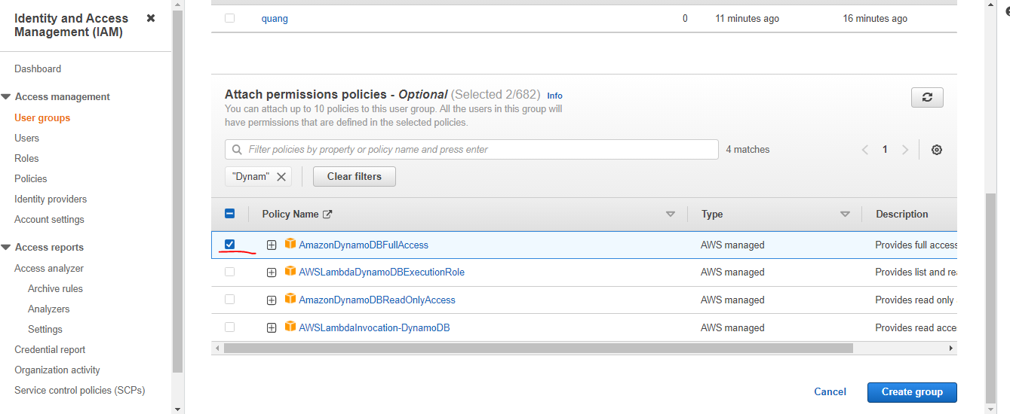
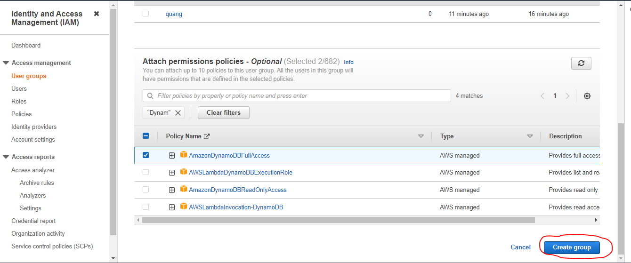
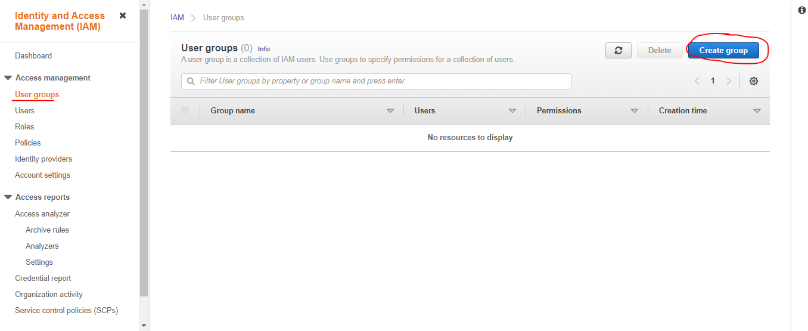

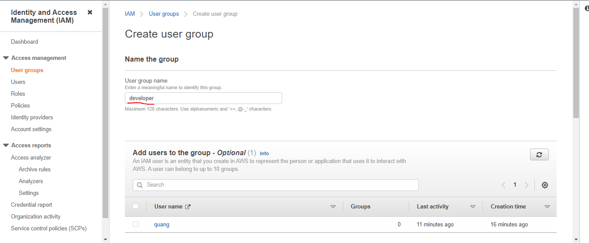

Quyền sử dụng S3
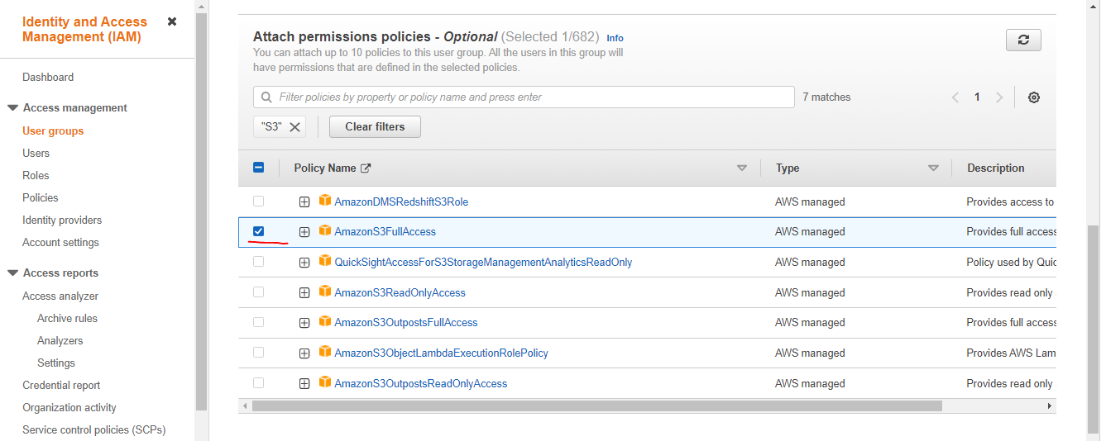

Quyền sử dụng DynamoDB

Add user to groups
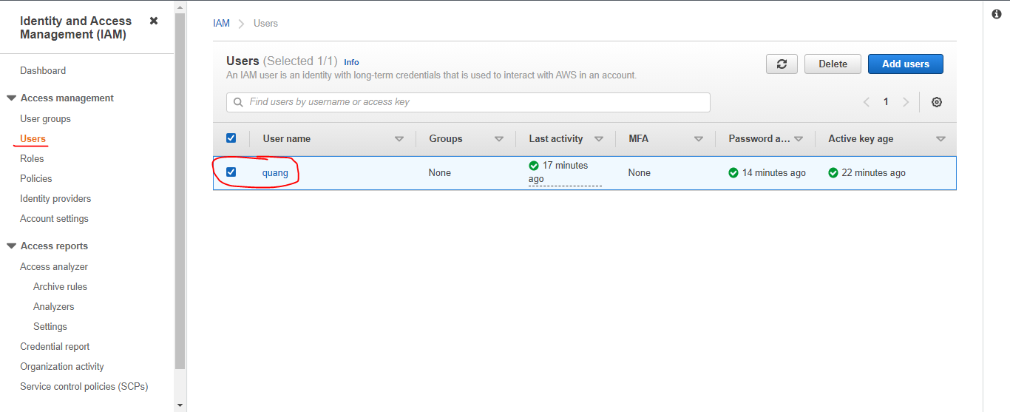

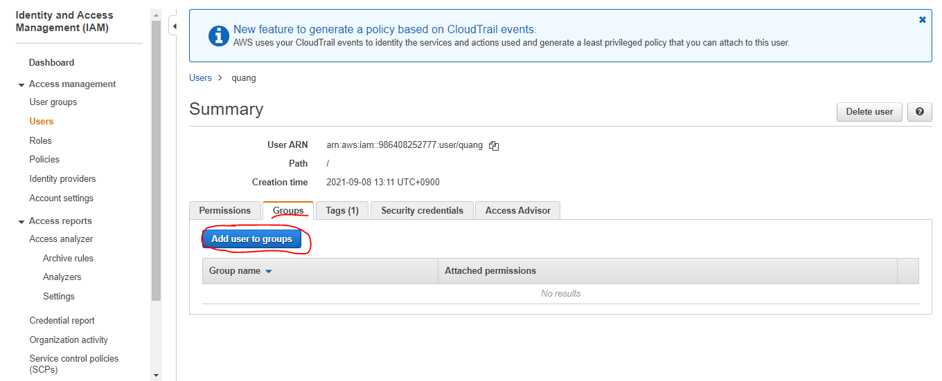

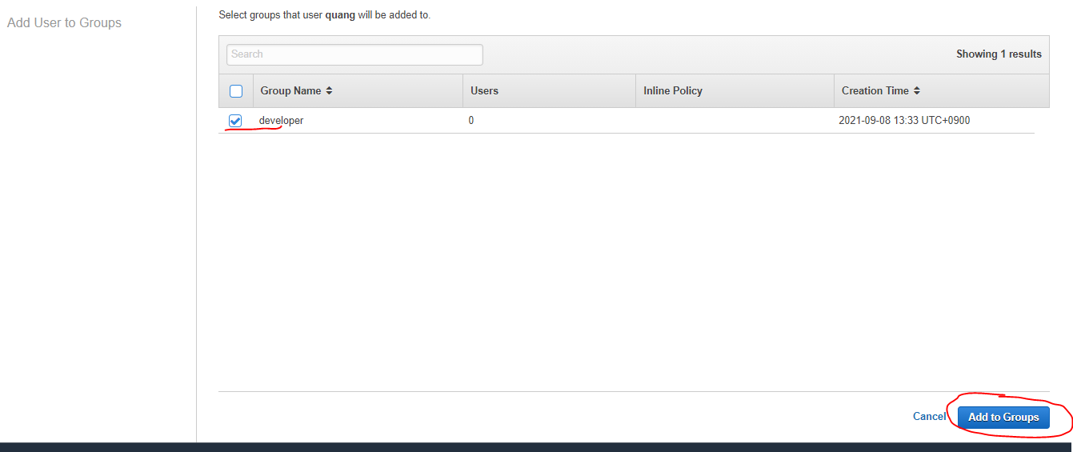

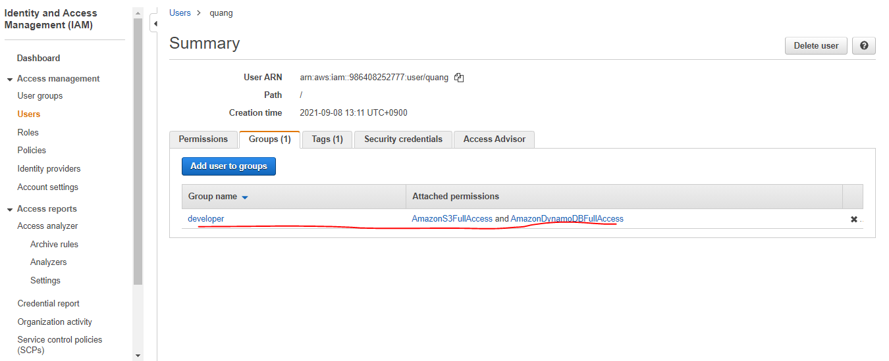

aws command line setup
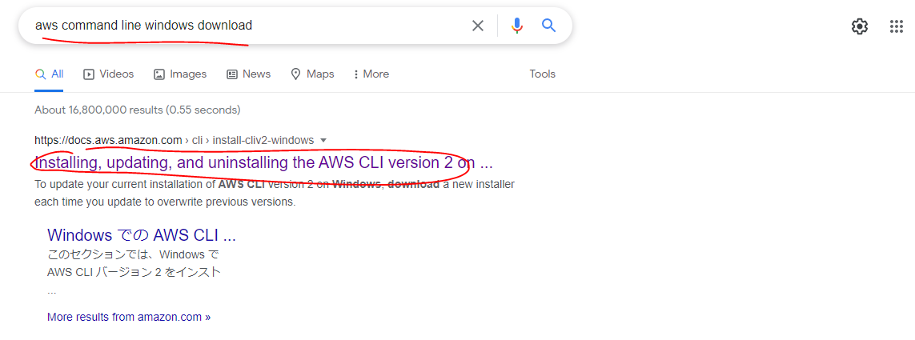
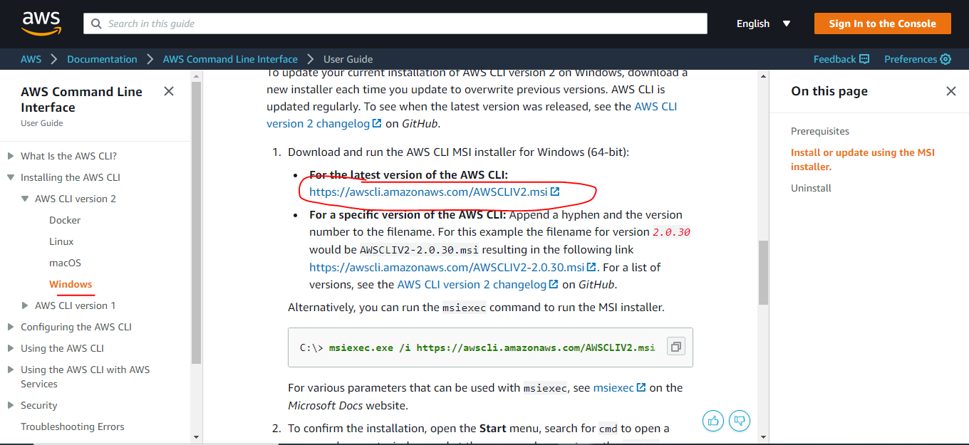
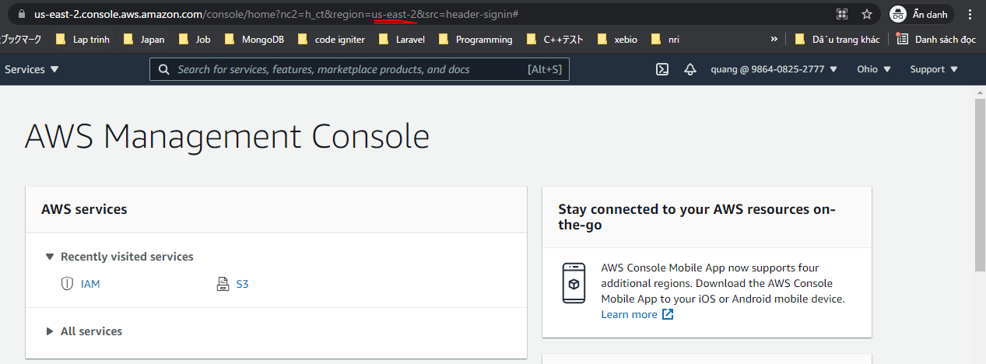
aws command line windows download

aws command line
Tạo bảng
 | aws dynamodb create-table --table-name 'hocsinh' \
 | --attribute-definitions '[{"AttributeName":"mahocsinh","AttributeType": "S"}]' \
 | --key-schema '[{"AttributeName":"mahocsinh","KeyType": "HASH"}]' \
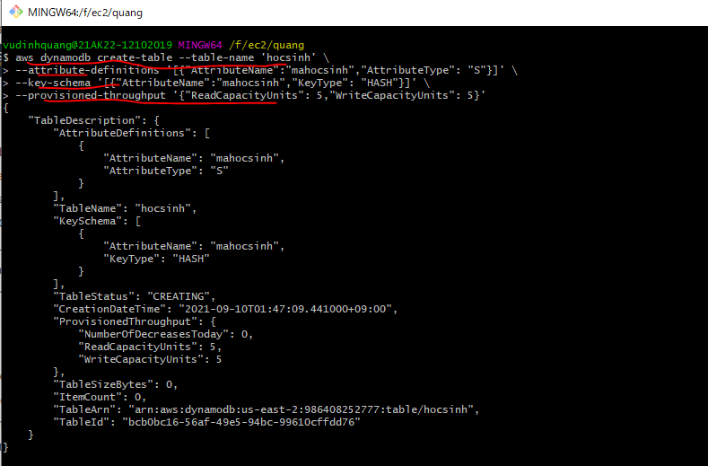
 | --provisioned-throughput '{"ReadCapacityUnits": 5,"WriteCapacityUnits": 5}'

Check
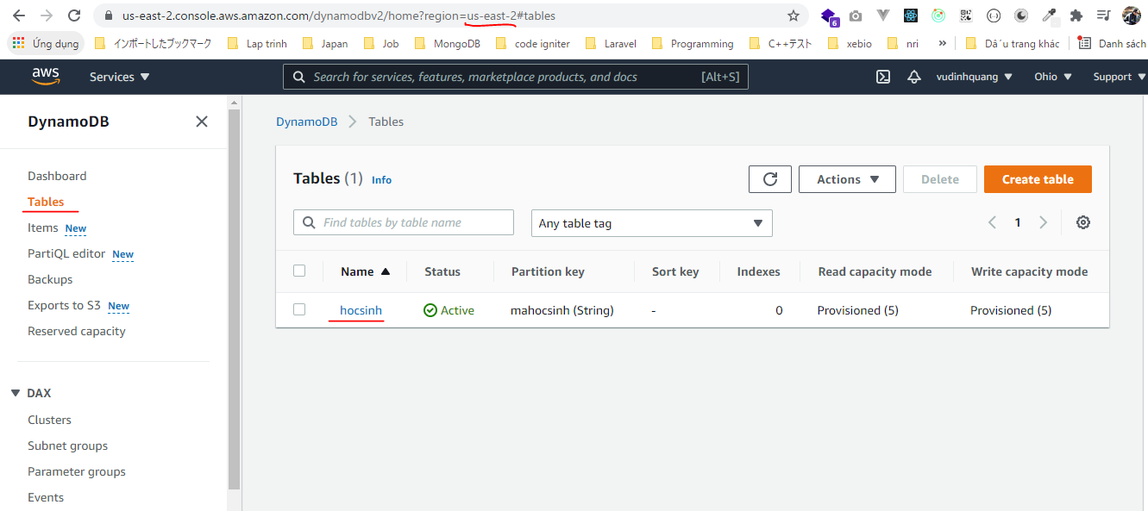

Insert data vào bảng
 | aws dynamodb put-item --table-name hocsinh --item '{ "mahocsinh": { "S": "a001" }, "hoten": { "S": "Vu Dinh Quang" }, "ngaysinh": { "S": "1989-01-23"} }'
 | aws dynamodb put-item --table-name hocsinh --item '{ "mahocsinh": { "S": "a002" }, "hoten": { "S": "Nguyen Van Hung" }, "ngaysinh": { "S": "2000-01-11"} }'

Check
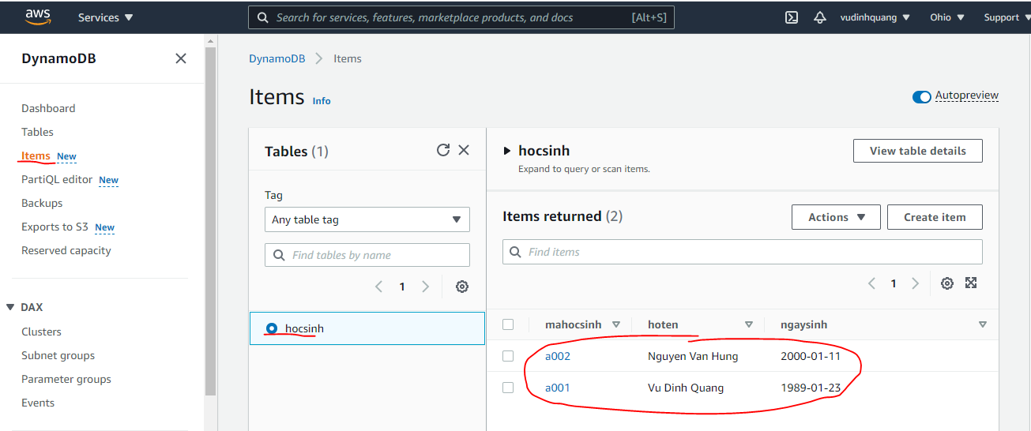

Lấy data bằng Scan
 | aws dynamodb scan --table-name hocsinh
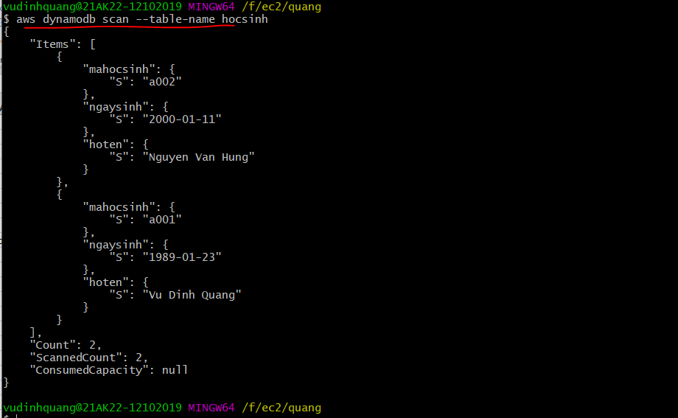

Lấy data theo điều kiện
 | aws dynamodb get-item --table-name hocsinh --key '{ "mahocsinh": {"S": "a001" } }'
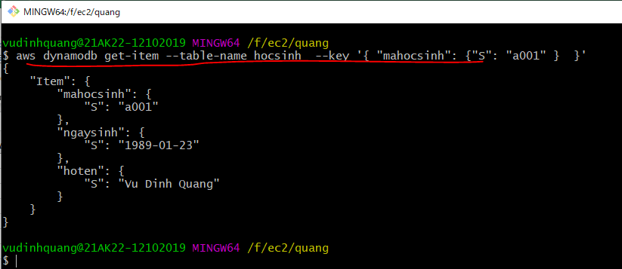

Delete record theo điều kiện
 | aws dynamodb delete-item --table-name hocsinh --key '{"mahocsinh": {"S": "a001"}}'

Check
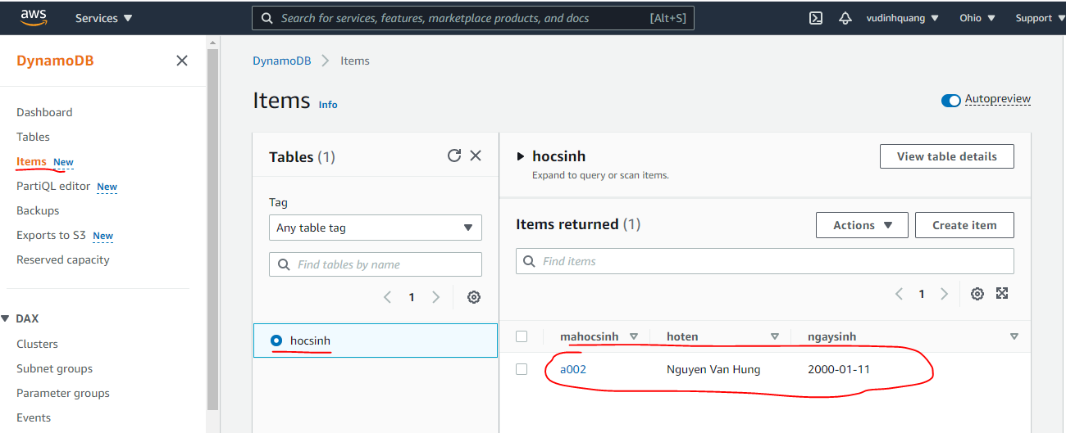

Đếm số records
 | aws dynamodb scan --table-name hocsinh --select "COUNT"

List bảng đang có
 | aws dynamodb list-tables

Xem thuộc tính của bảng
 | aws dynamodb describe-table --table-name hocsinh
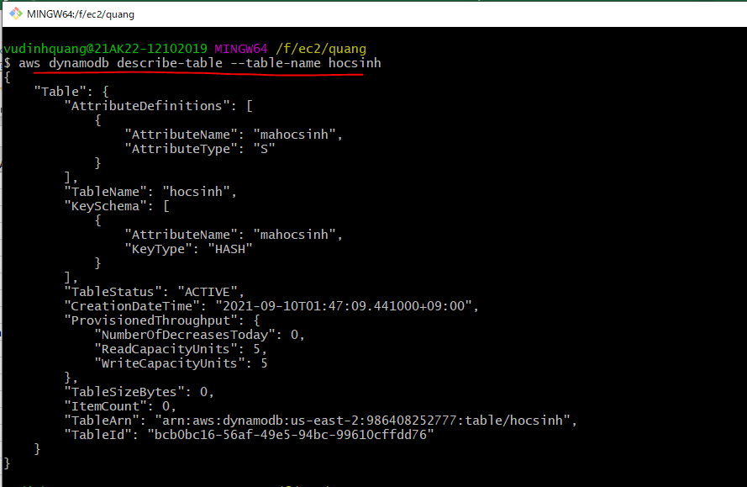

Xóa bảng
 | aws dynamodb delete-table --table-name hocsinh
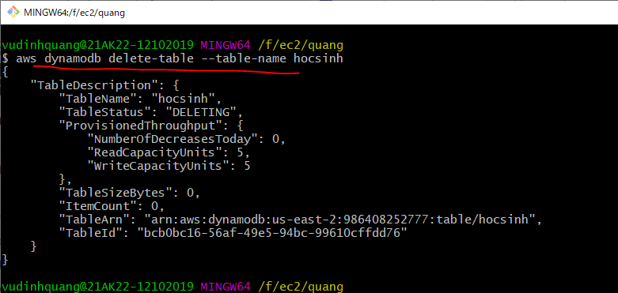

Check

